（参考）支出計画書の根拠資料の例
支出計画書の根拠資料（例）
御見積書
○○社御中
○年○月○日
XX社営業部 XXXX
見積合計金額（税抜）：\ XX,XXX,XXX
見積書
見積書内にて、複数の項目があり、補助対象外経費が含まれている場合は、その旨が分かるよう、適宜マーキング等を行ってください。
添付●

 | 発注内容の性質上、該当する企業等を随意の契約先とすることを認めます。申請時には、当該企業の見積書（有効期限内のものに限る）や積算に係るサービス説明資料等をご提出ください。

見積等が取得できない場合や、見積等だけでは費用の説明がつかない場合は、別途説明書を作成し、費用の根拠を説明してください。

○○の費用に関する説明書
○年○月○日
XX社 XXXX
支出計画にかかる補助対象経費「○○○○」については、現時点では○○の理由により見積が取得できなかったが、下記の過去実績を根拠として…
■見積もり根拠
過去の○○事業において、類似の…
なお、上記より○が異なるため○割程度…
説明書類
№● 金額根拠
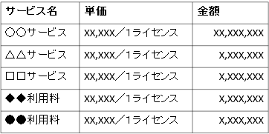
○○サービス利用
価格表
標準価格表
内規または公開された単価表等
添付●

支出計画書に記入したどの費目に紐付く書類なのか分かるよう、支出計画書の№をご記入ください。

